CollectiveAccess
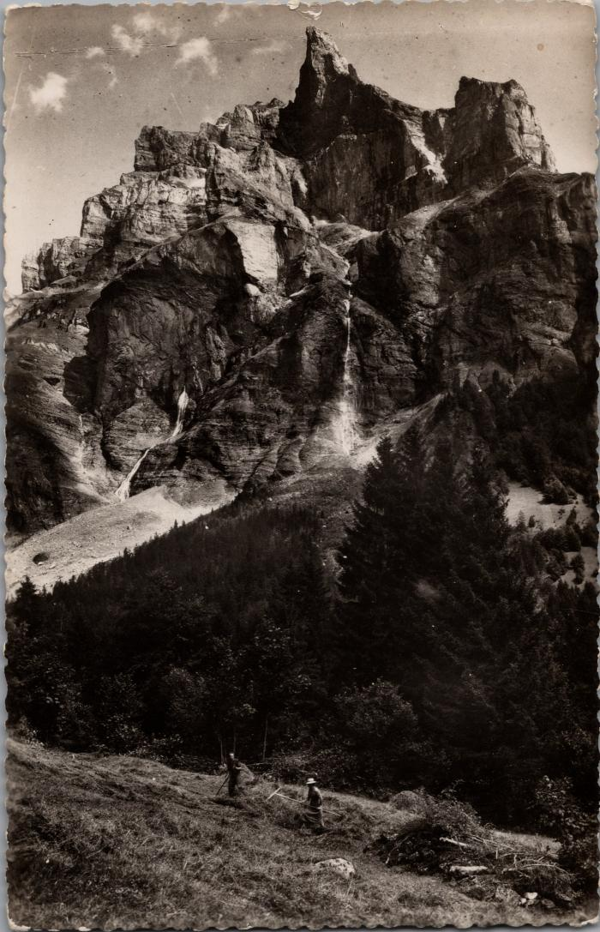
Image | Object | Description | Date
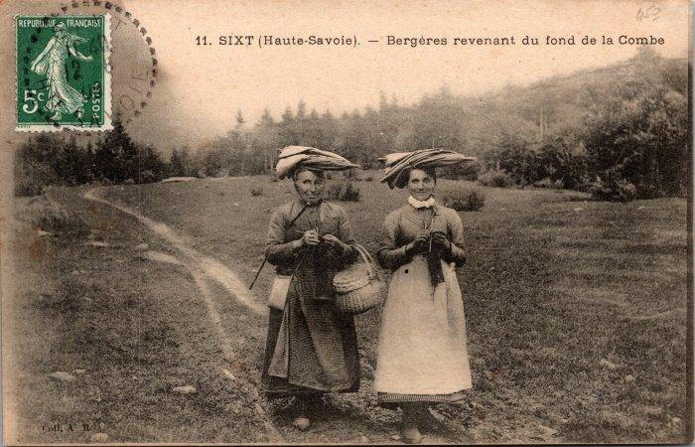 | Bergères revenant du fond de la Combe (2-057) | Bergères revenant du fond de la Combe
 | Râtelage du foin au Fer-à-Cheval sous la Corne du Chamois (2-1714) | Râtelage du foin au Fer-à-Cheval sous la Corne du Chamois
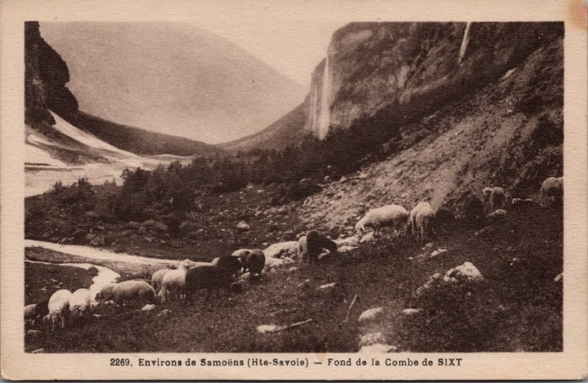 | Pâturage des moutons au fond de la Combe (2-2989) | Pâturage des moutons au fond de la Combe
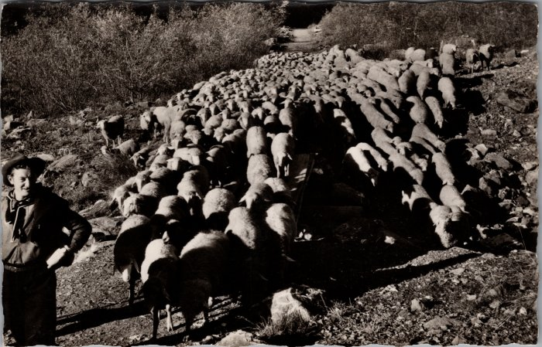 | Les moutons descendant du Boret (2-3434) | Les moutons descendant du Boret

